ingredient evidence
000-001-999 | 000-001-000 | 000-001-000 |  | 000-001-000 |  | 000-001-888 |  | 000-001-888
食材画面のページ読み込の | 食材画面で+ボタンをクリックする場合 | 食材の作成画面でフィールドでデータが入力して保存ボタンをクリックする |  | 食材の作成画面でフィールドでデータが入力しないで保存ボタンをクリックする |  | 入力したデータがデータベースにあれば、データ記録を返す |  | 入力したデータがデータベースにない場合は、'No matching records found'メッセージを返す

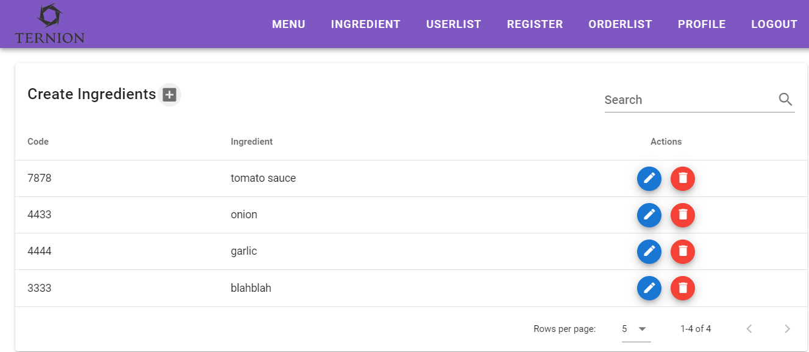
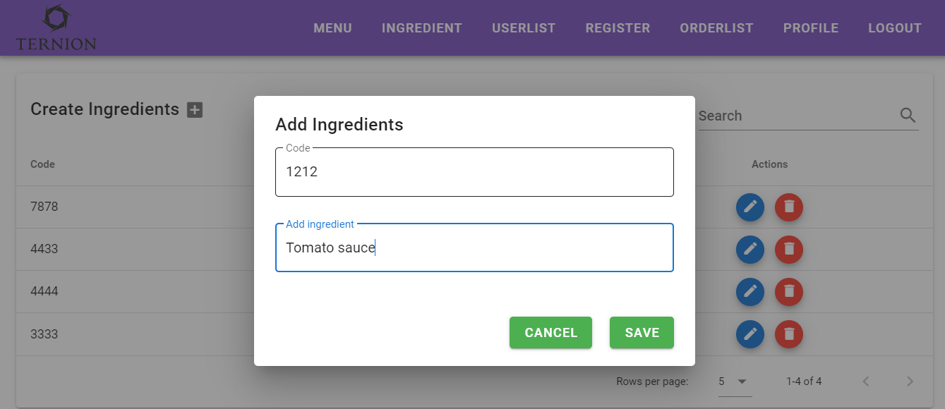
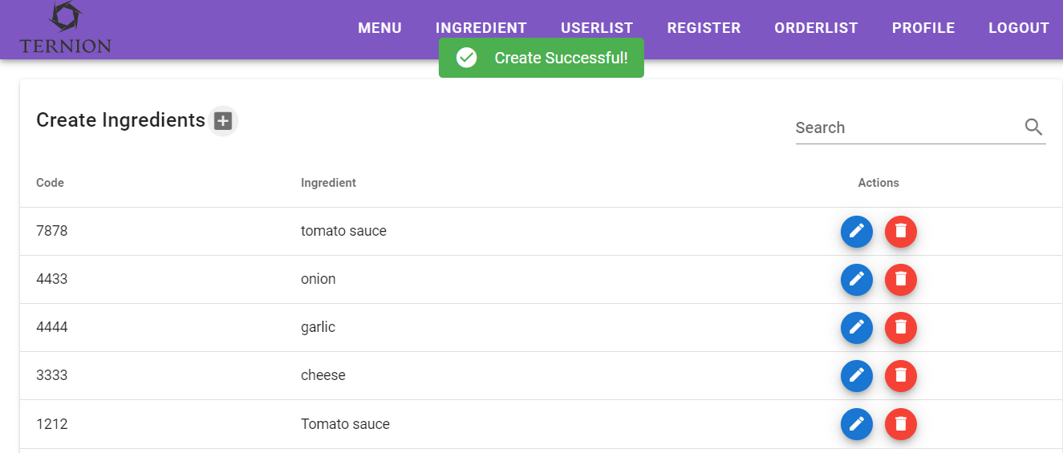
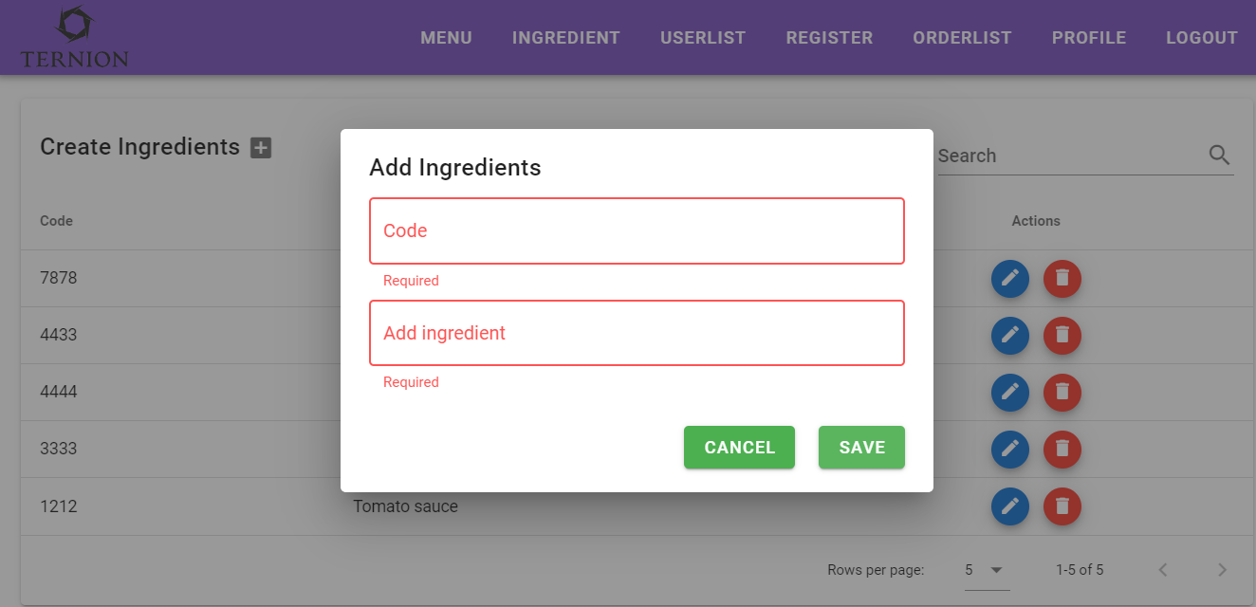
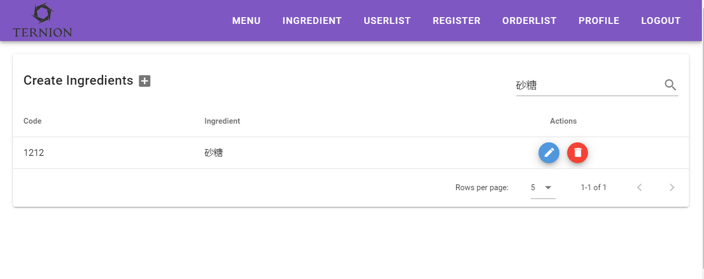
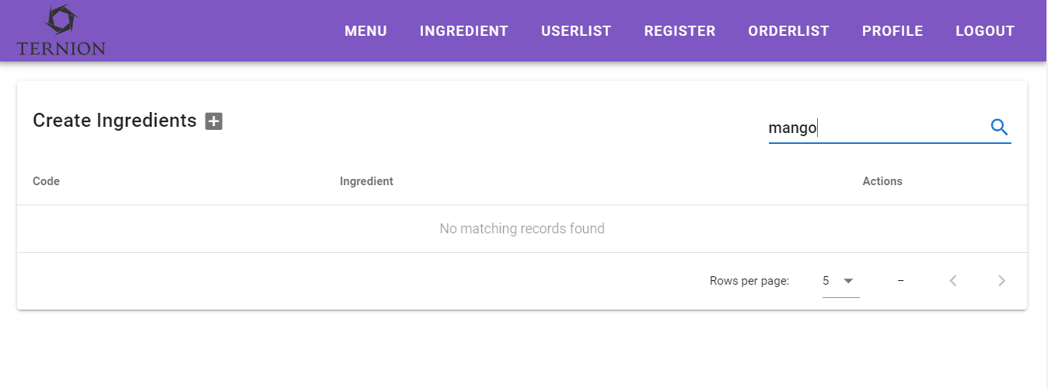

作成した食材が一覧でみえる

コードが更新できない
000-001-001 | 000-001-001 | 000-001-003 | 000-001-003 |  | 000-001-003 |  | 000-001-000
削除アイコンをクリックすると 食材の削除を確認するメッセージポップアップが表示 | '削除'をクリックすると 'Delete Successful' メッセージを表示して食材画面に移動する | 更新アイコンをクリックすると | 食材名フィールドでデータを入力しないで'更新'ボタンをクリックすると |  | 食材名フィールドでデータを入力して'更新'ボタンをクリックすると |  | 同じ食材名が既に保存された場合

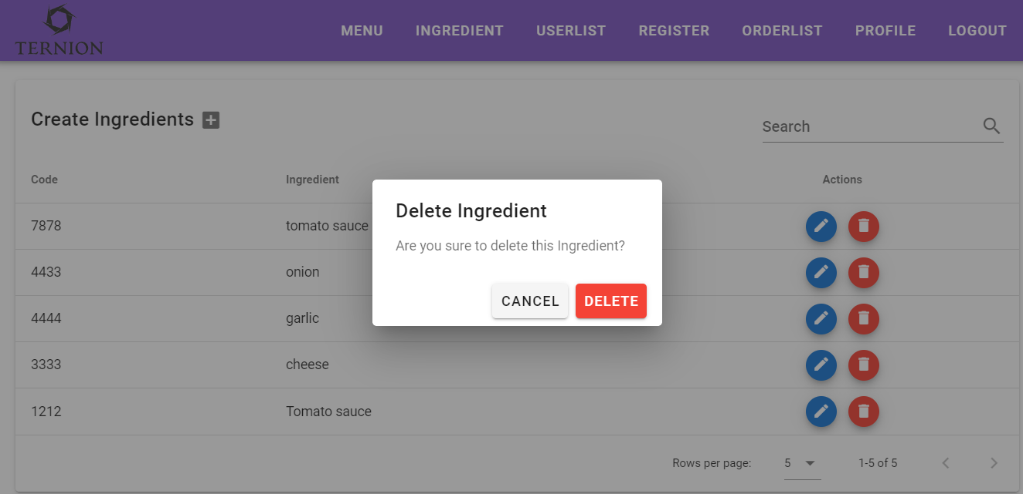
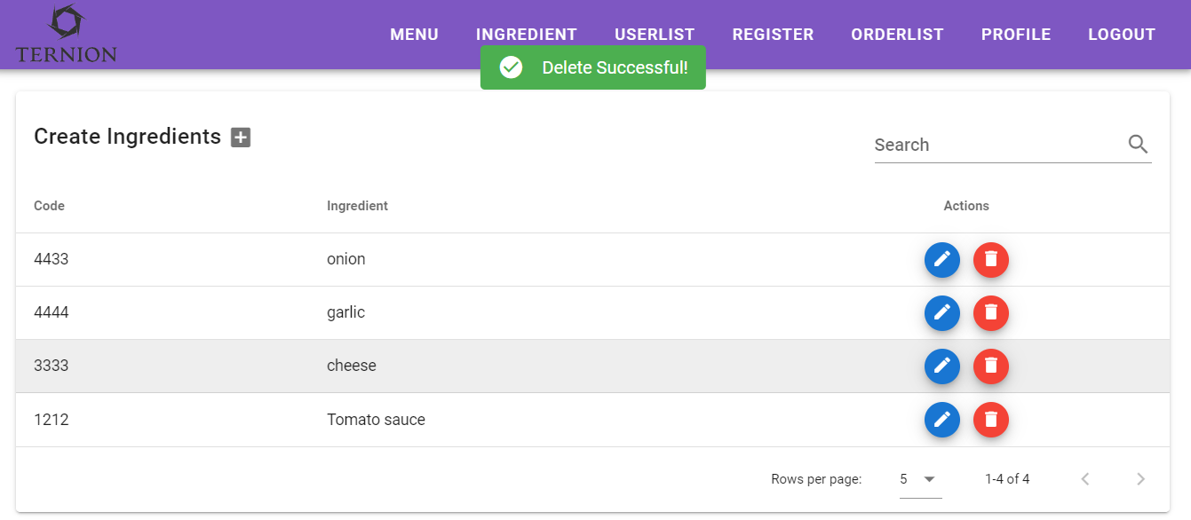
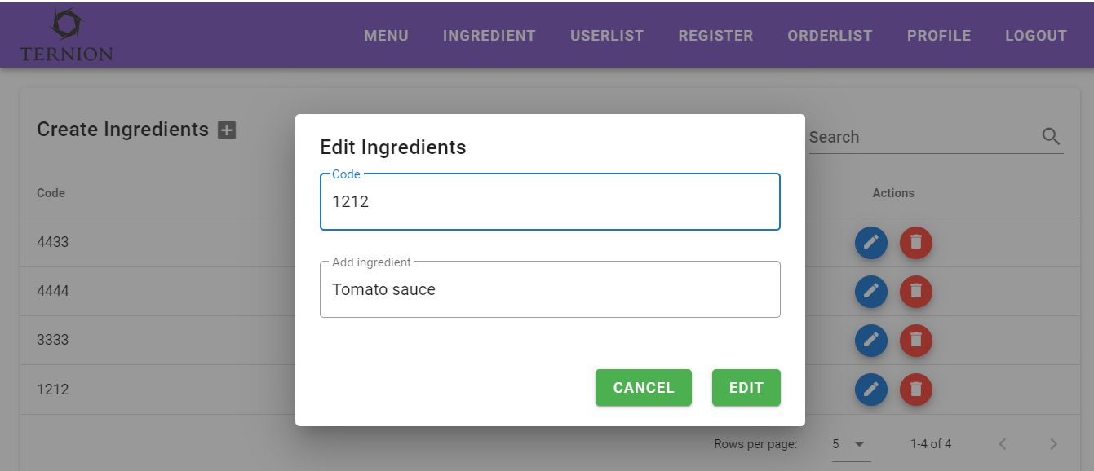
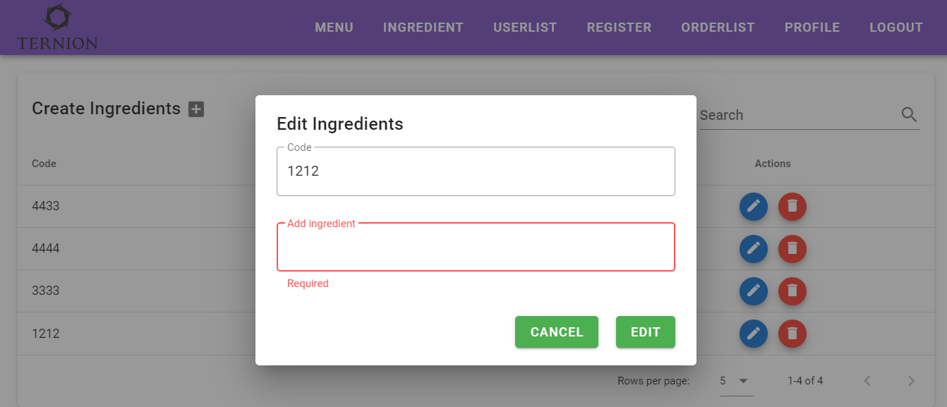
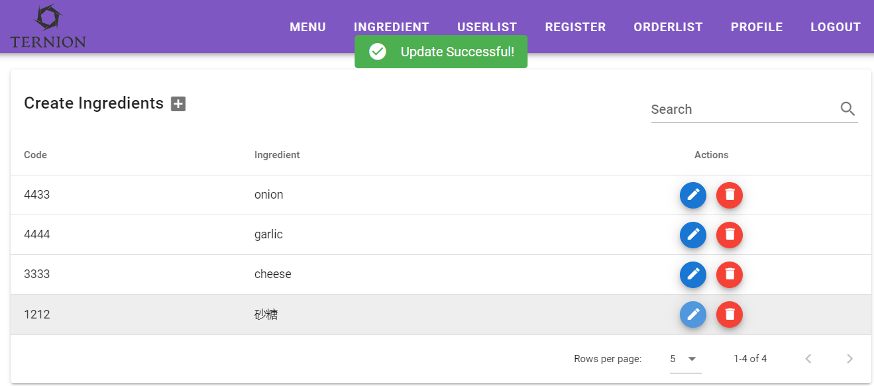
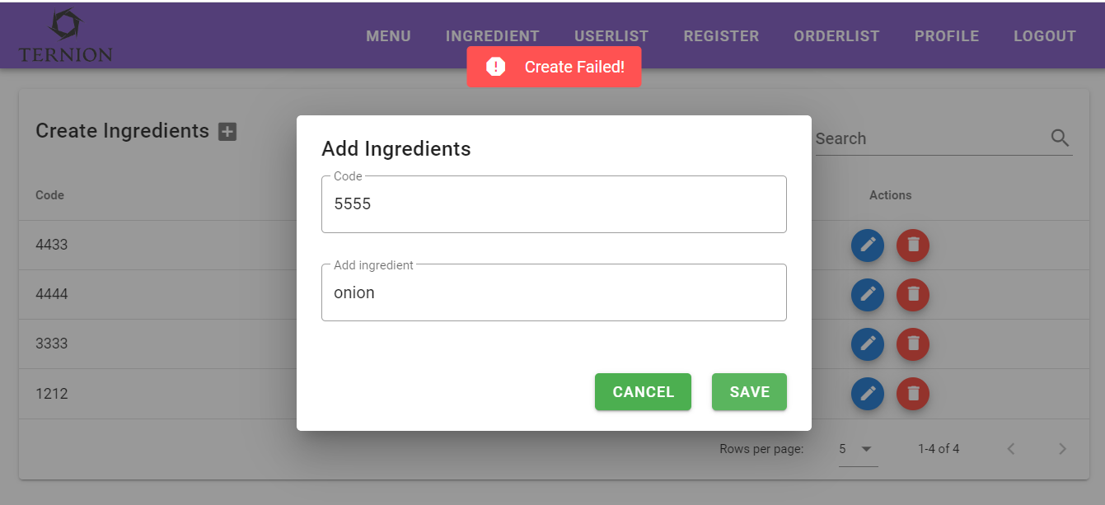

削除された食材が一覧から消える
更新された食材が一覧で見える

orderlist evidence
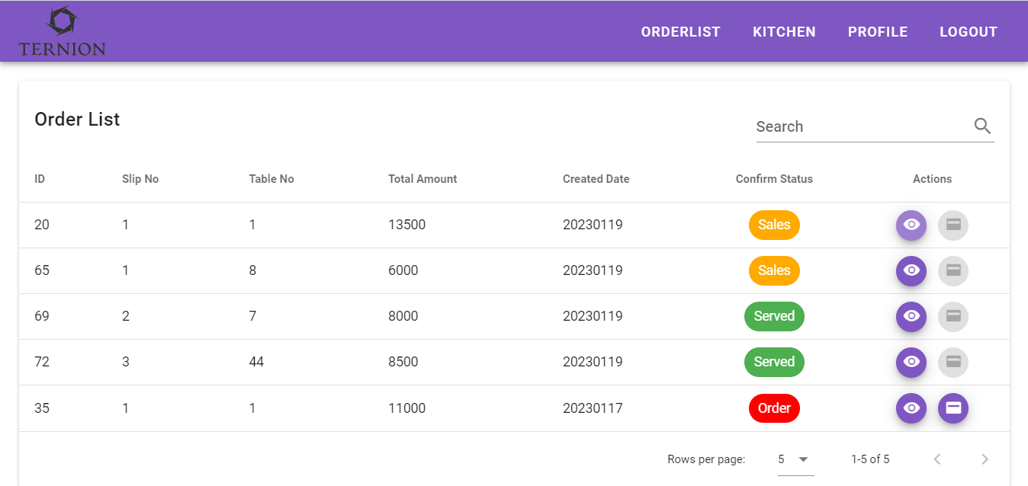
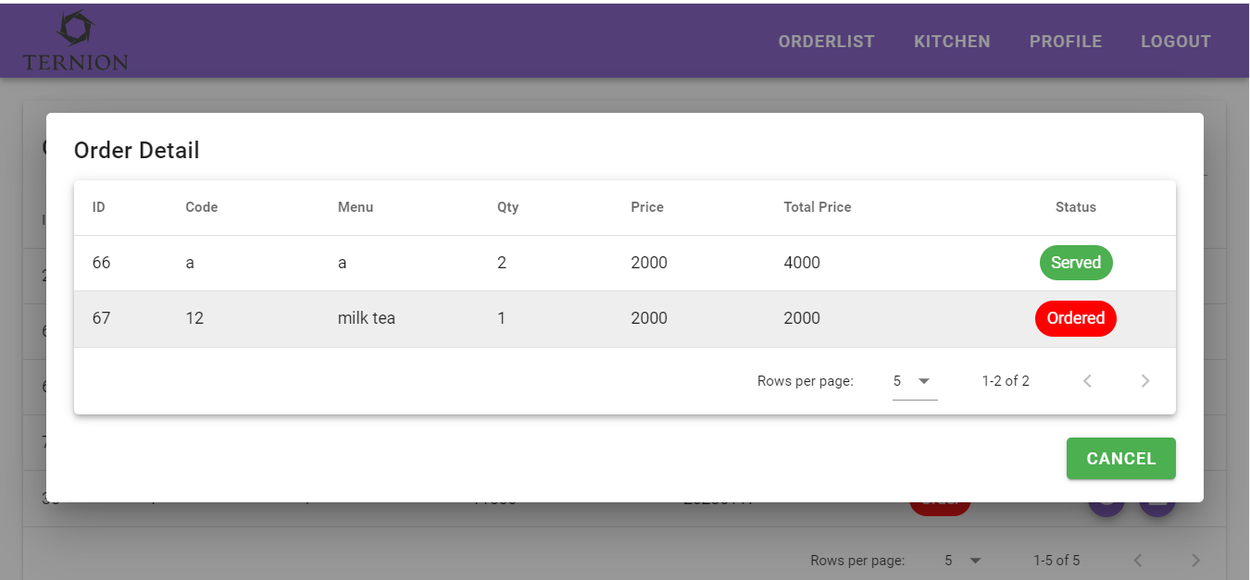
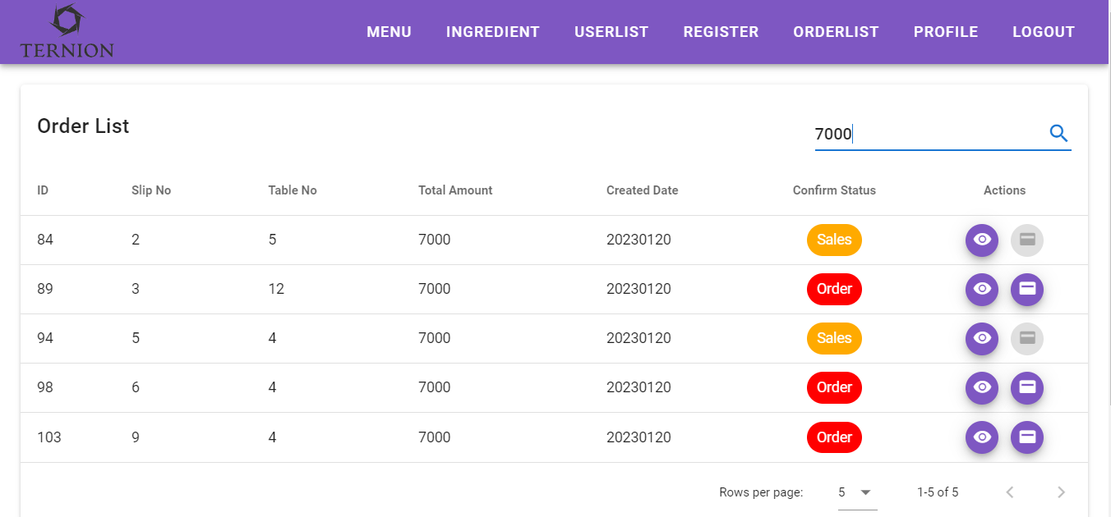
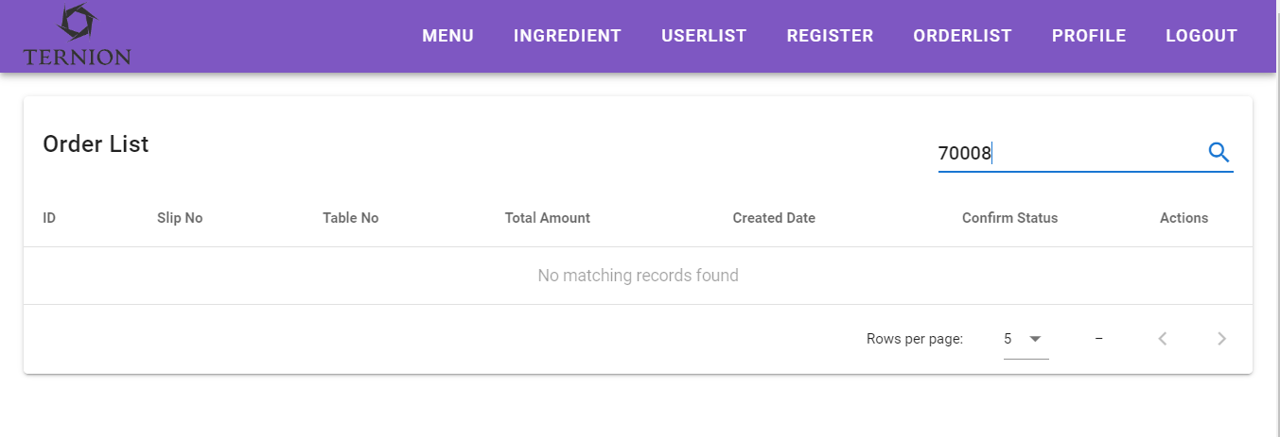
000-001-999 | 000-001-999 | 000-001-888 | 000-001-888
111-001-999 | 111-001-999 | 111-001-888 | 111-001-888
注文一覧画面のページ読み込み | 注文列の目アイコンをクリックすると | 入力したデータがデータベースにあれば、データ記録を返す | 入力したデータがデータベースにない場合は、'No matching records found'メッセージを返す

kitchen evidence
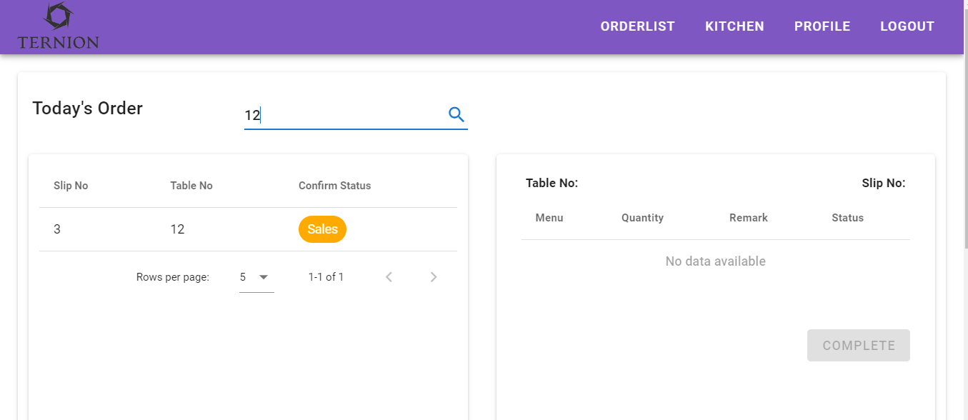
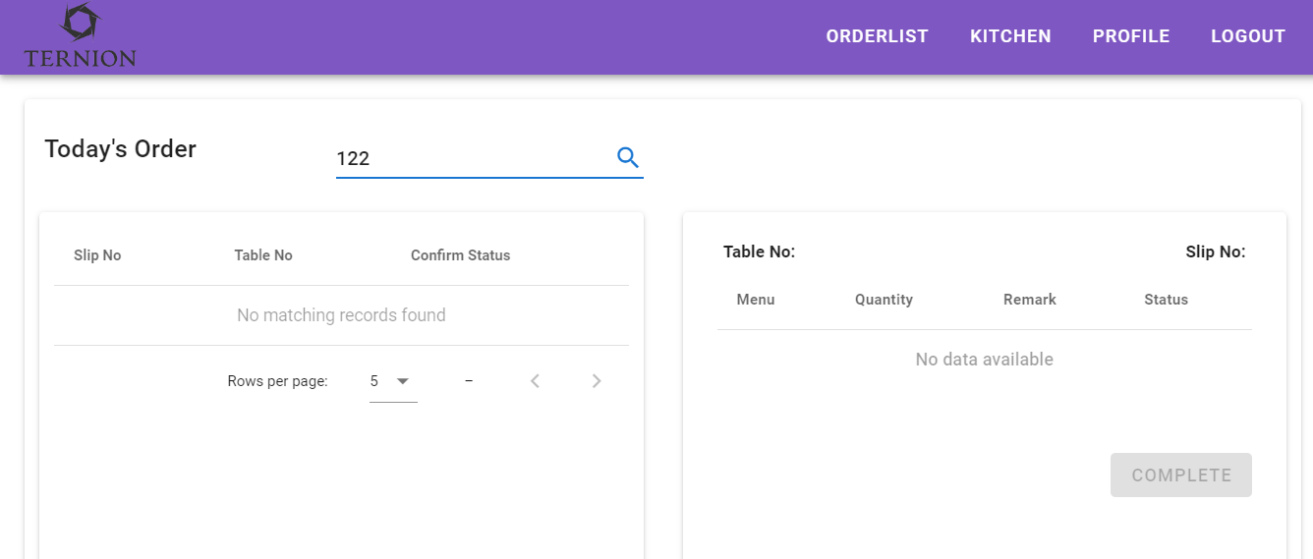
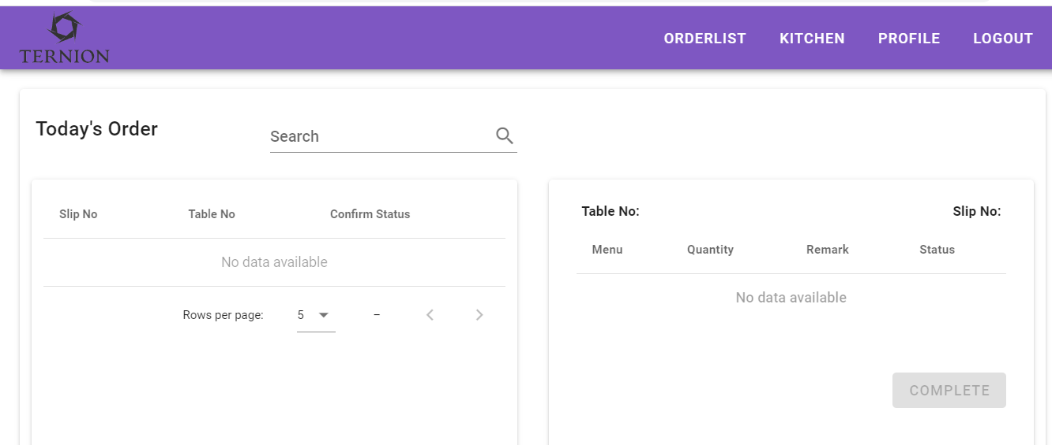
000-000-000 |  | 000-000-111 |  | 000-000-222 | 000-000-333

キッチン画面のページ読み込み |  | 注文をクリックすると、てーぶるで注文したメニュが表示される |  | Ordered'ステータスをクリックすると | 有効の'Complete'ボタンをクリックする
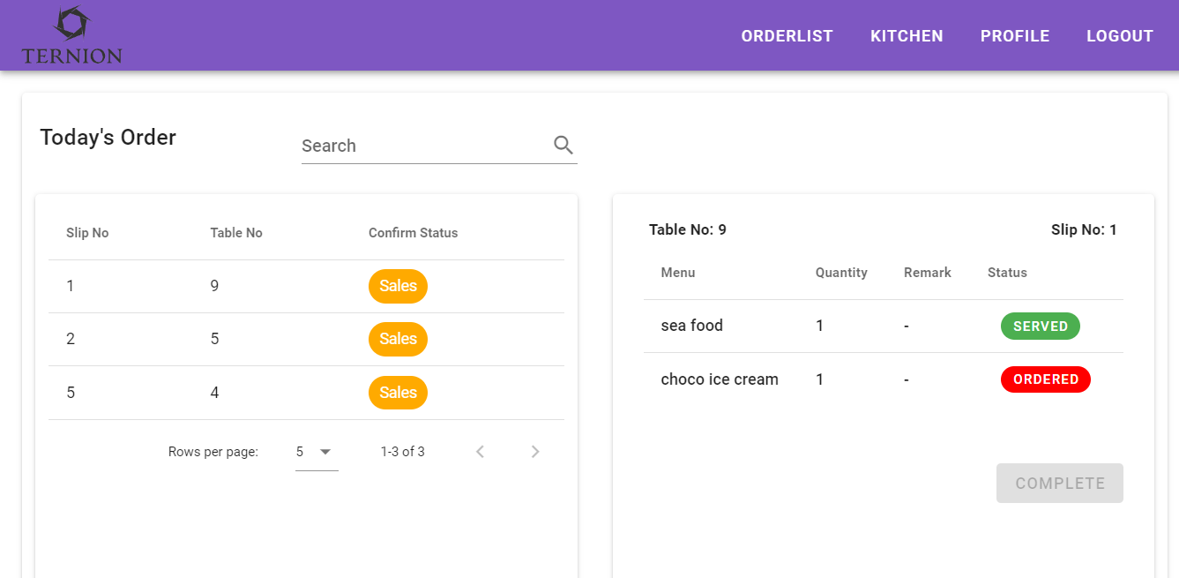
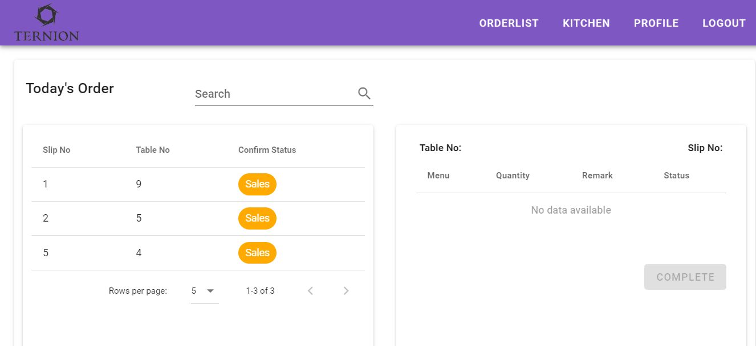
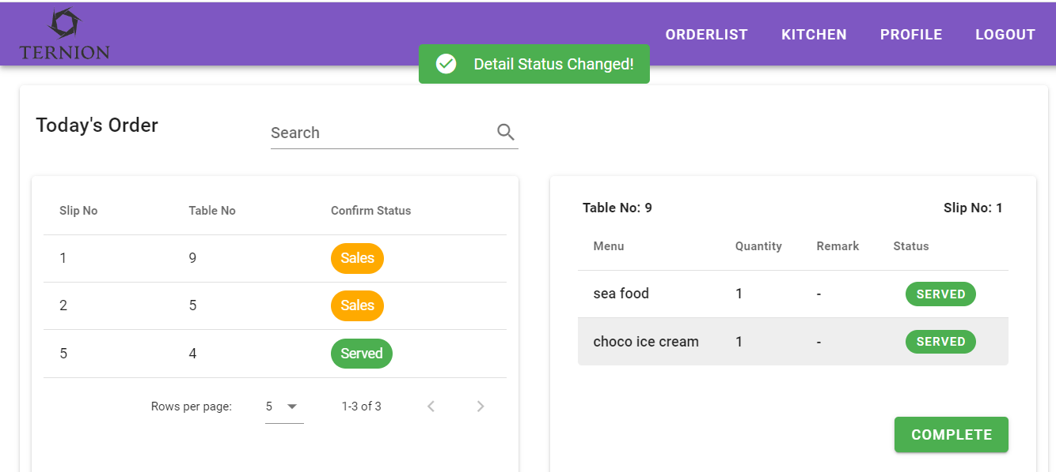
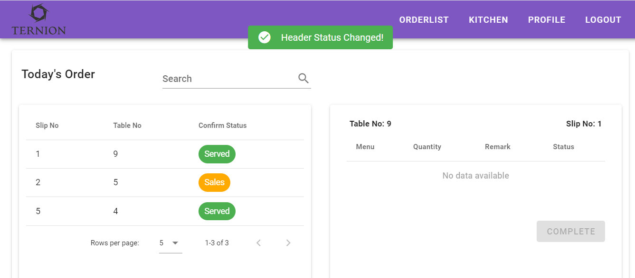

全てのステータスが'Served'の状態ではなくで'Complete'ボタンが無効になる

000-000-444 | 000-000-444 |  | 000-000-000

入力したデータがデータベースにあれば、データ記録を返す | 入力したデータがデータベースにない場合は、'No matching records found'メッセージを返す |  | 今日の注文が待たない場合

